GUI import
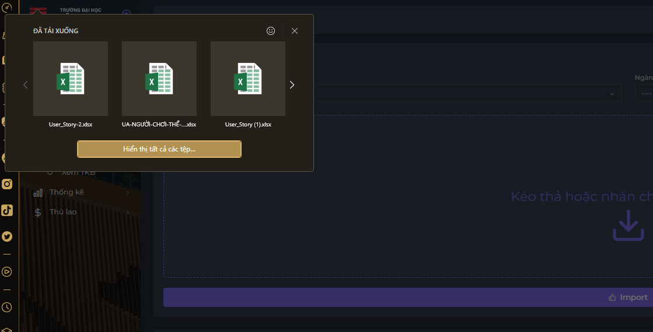

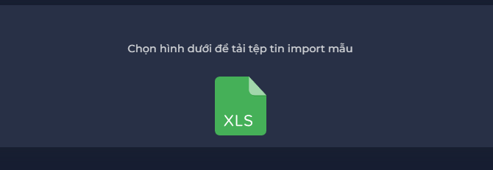
NO. | INPUT FIELD | DESCRIPTION | CONSTRAINTS
1 | Học kỳ | Học kỳ cần nhập thời khóa biểu | Bắt buộc chọn từ danh sách hoặc ghi ra học kỳ có trong danh sách. Học kỳ do Admin thiết lập cho Ban chủ nhiệm Khoa trong module Import TKB
2 | Nghành | Nghành cần nhập thời khóa biểu | Bắt buộc chọn từ danh sách hoặc ghi ra nghành có trong danh sách.
3 | Kéo thả hoặc nhấn chọn để upload | Nơi upload file thời khóa biểu | Bắt buộc upload theo file mẫu Có thể kéo hoặc chọn
4 | Import | Nút import thời khóa biểu | Các trường dữ liệu phải được nhập

